Disponibilidad intrínseca
Disponibilidad intrínseca
Proceso | Máquina o equipo | MTBF o TPPF (horas) | MTTM o TPPR (horas) | A (Availability) |  | en minutos |  | 1 año
Fresado y Corte | 1325 Automated Woodworking Engraving Machine CNC Router | 5.789 | 0.365 | 94.08% |  | 21.873 | Tiempo de inactividad total (horas) | 129.50
Lijado | Lijadora Rotorvital | 7.583 | 0.083 | 98.91% |  | 5.000
Ensamble | Manual | - | - | 100.00% |  | #VALUE!
Barnizado | SZGH -P1500-B-6 | 166.318 | 0.955 | 99.43% |  | 57.273
Inspección | Cilindro neumático | 919 | 1 | 99.89% |  | 60.000
Empaquetado | Manual | - | - | 100.00% |  | #VALUE!
 |  |  |  |  |  |  |  |  |  | Tiempo inactividad
 |  |  |  |  | CNC |  |  |  |  | 1 año | 5 años
 |  |  |  |  | CNC Machine Maintenance: Staying on Top of Preventive Maintenance (upkeep.com) |  |  |  | Duración (Horas)
Disponibilidad de cada componente dentro del sistema, observar su correcto funcionamiento. No tiene en cuenta tiempo de inactividad planificado |  |  |  |  | Diariamente: chequeo de presión hidraulica y fluidos, niveles de lubricación, refrigeración y aseo general. |  |  |  | 0.17
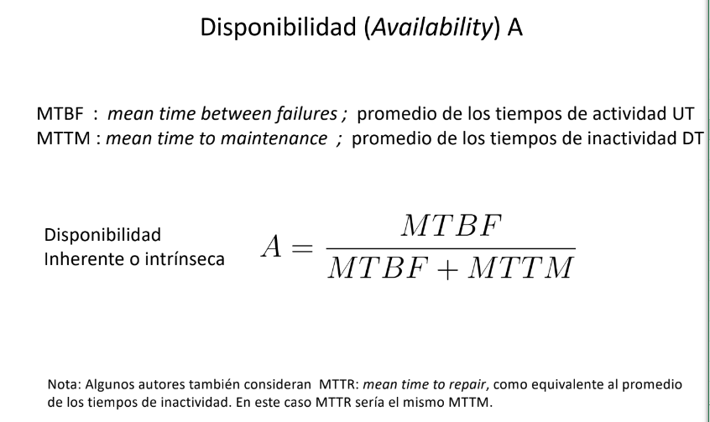
 |  |  |  |  | Semanalmente: Limpiar el filtro para que pase el aire para refrigeración |  |  |  | 1.00
 |  |  |  |  | Cada 3 meses o 500 h: Engrasar las cadenas o transportadores. Revise y limpie los filtros de refrigerante |  |  |  | 2.00
 |  |  |  |  | Cada 6 meses o 100h: Limpiar el depósito de refrigerante y el radiador. Drene y limpie el tanque hidráulico y reemplace los filtros. Drene y limpie la unidad de lubricación. Verifique y ajuste la nivelación de su máquina |  |  |  | 3.00
 |  |  |  |  | Anualmente o 200 h: Inspeccione el cabezal. Verifique los husillos y los cilindros para ver si están alineados y agotados. Ejecute programas de contragolpe en los ejes X y Z y ajuste |  |  |  | 3.00 | 109 | 545
 |  |  |  |  | Lijadora
 |  |  |  |  | Lijadora (educarex.es) |  |  |  | Duración (Horas)
 |  |  |  |  | Cambio de lija diariamente |  |  |  | 0.083 | 20.00 | 100
 |  |  |  |  | Robot
 |  |  |  |  | ¿Cada cuanto se deben hacer los mantenimientos en los robots KUKA? (dempro.co) |  |  |  | Duración (Horas)
 |  |  |  |  | Anualmente: Inspección básica |  |  |  | 0.50
 |  |  |  |  | Cada 2 años: Mantenimiento de muñeca |  |  |  | 1.00
 |  |  |  |  | Cada 2 años: Mantenimiento eléctrico menor |  |  |  | 0.50
 |  |  |  |  | Cada 4 años: Mantenimiento ejes principales |  |  |  | 2.00
 |  |  |  |  | Cada 5 años: Mantenimiento eléctrico mayor |  |  |  | 3.00 | 0.50 | 10.5
 |  |  |  |  | Actuador neumático
 |  |  |  |  | https://www.distritec.com.ar/cuando-debo-realizar-el-mantenimiento-de-los-cilindros-neumaticos/#:~:text=Entre%20500%20y%203000%20km%20recorridos%20semanales%20es%20considerable%20realizar%20el%20mantenimiento.
 |  |  |  |  | Cada 6 meses | Realizar el desarme de las unidades, limpieza de partes, recambio de partes legítimos Micro, rearmar nuevamente las unidades y realizar las pruebas correspondientes |  |  | 1

OEE
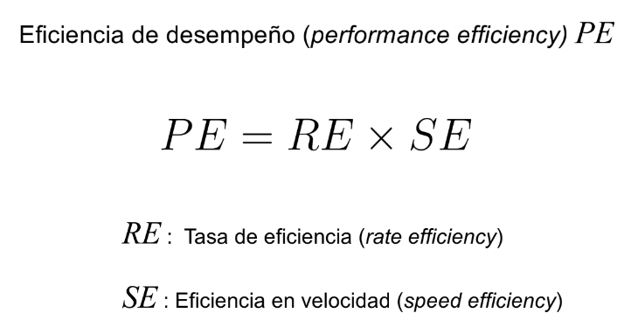

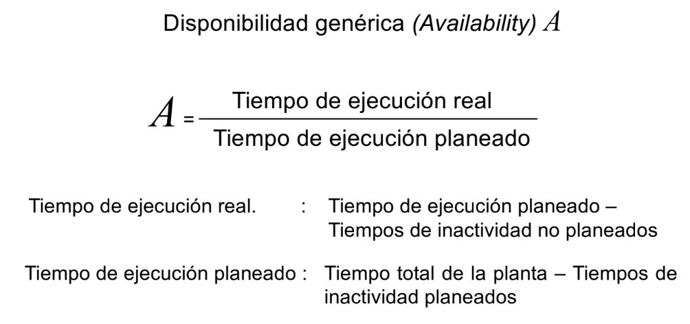
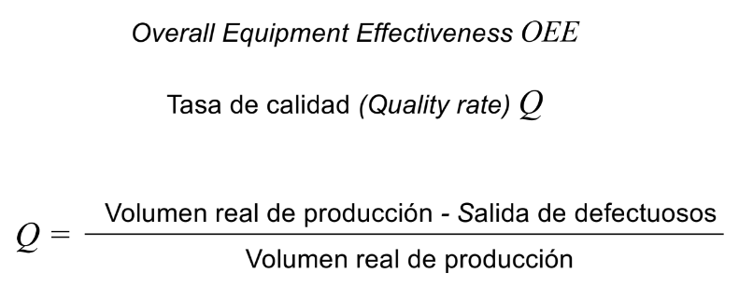

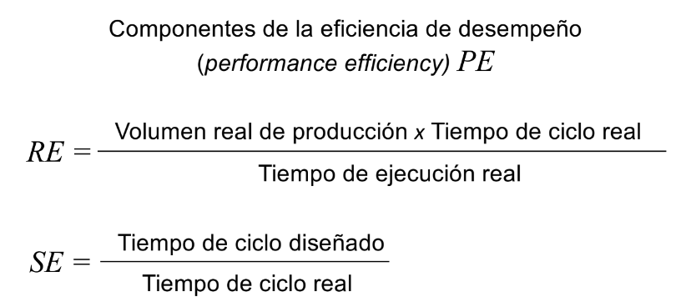

Disponibilidad genérica |  | Eficiencia de desempeño |  | Tasa de calidad
Tiempos en horas | 1 año | Tiempos en horas | 1 año |  | 1 mes
Tiempo total de la planta | 1840 | Tiempo de ejecución real | 1368.10 | Volumen real de producción | 750
Tiempos de inactividad planeados | 129.50 | Volumen real de producción | 0.9 | Salida de defectuosos | 75
Tiempos de inactividad no planeados | 342.4 | Tiempo de ciclo diseñado | 1351.25 | Tasa de calidad (Q) | 90%
Tiempo de ejecución planeado | 1710.50 | Tiempo de ciclo real | 1388.69
Tiempo de ejecución real | 1368.10 | RE | 91%
Disponibilidad (A) | 79.98% | SE | 97%
 |  | PE | 88.89%

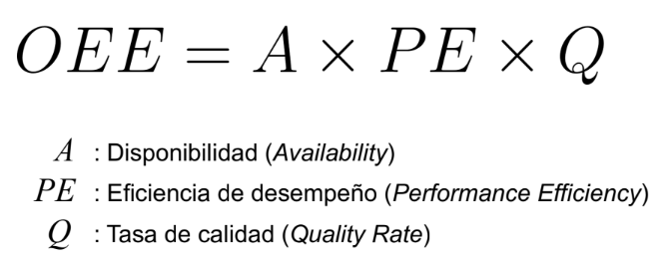

OEE | 64%

